2
SWOT 분석 지침서 |  |  |  |  |  |  |  | 문서 번호 | MI-0602
 |  |  |  |  |  |  |  | 쪽 | 1
제정 일자 |  |  | 2025-05-28 | 개정 번호 | 1 | 개정 일자 | 2025-05-28 | 시행일자 | 2025-05-29

 | 1. SWOT 분석순서
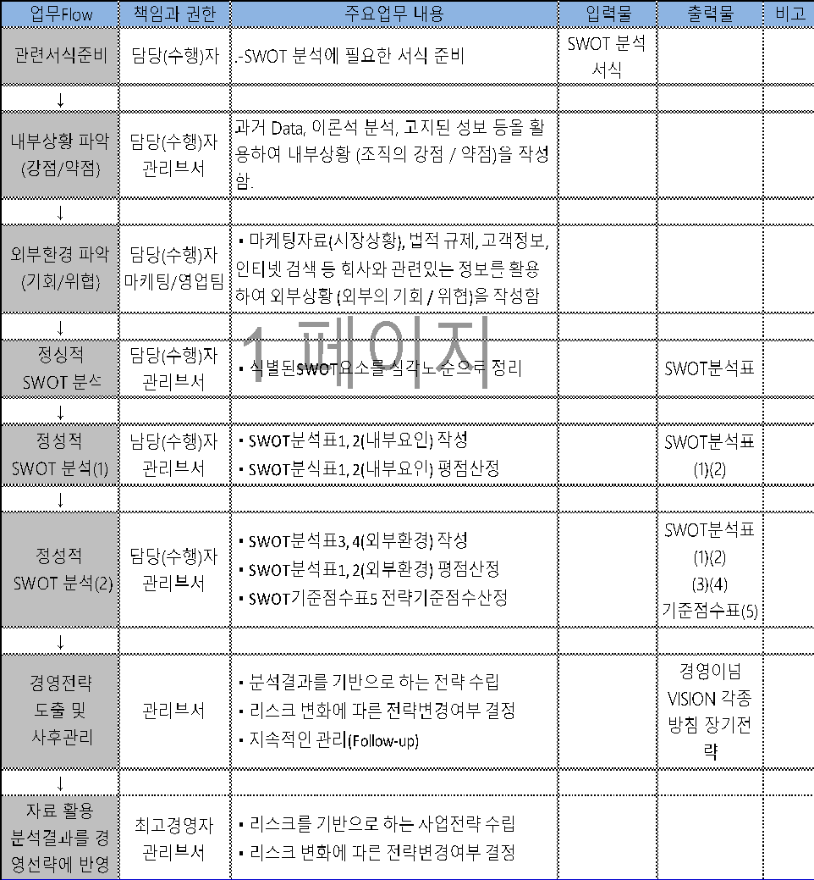


 | 2.목적
 | 본 지침서는 품질경영시스템이 의도했던 성과를 달성하는데 영향을 미치고, 당사의 목적과 관련된
 | 내·외부의 주요 상황을 결정, 모니터링 및 검토함으로써 관련된 이해관계자의 만족과 당사의
 | 지속가능경영을 효과적으로 달성하도록 하는데 목적이 있다.

 | 3. 적용범위
 | 본 지침서는 내부상황을 이해(조직의 가치, 문화 지식 및 성과와 관련된 이슈)하고 외부상황에 대처
 | (법, 기술, 경쟁, 시장, 문화, 사회 및 경제환경 등)하는데 필요한 의사결정의 기본 자료를 작성할 때
 | 필요한 상황분석 및 마케팅 분석에 활용한다.

 | 4. 용어와 정의
 | 1) SWOT(강점: Strength, 약점: Weakness, 기회: Opportunity, 위협: Threat)
 | -기업이나 조직, 개인에 대한 상황분석을 하기 위해 사용되는 마케팅 분석방법
 | -기업(개인) 내부의 강점과 약점, 기업(개인) 외부 및 환경적 관점에서의 기회나 위협 요소들을
 | 분석하여 효과적인 전략을 수립하는 것이 목적임
 | 2) 조직의 상황(context of the organization)
 | 비즈니스 환경 즉, 제품, 서비스, 투자 및 이해관계자에 대한 조직의 접근에 영향을 미칠 수 있는
 | 내부 및 외부 요소들과 조건들의 결합
 | - 조직의 상황에 대한 개념은 영리를 추구하는 조직에 대한 것처럼, 비영리 또는 공공 서비스 조직에도
 | 동일하게 적용된다.
 | - 영어에서 이 개념은 비즈니스 환경, 조직 환경 또는 조직 생태계와 같은 다른 관용구로도
 | 흔히 표현된다.

 | 5. 책임과 권한
 | 1) 관리팀장
 | (1) SWOT기법에 대한 작성, 배포 및 유지관리
 | (2) SWOT기법에 대한 교육 등을 통해 실제 업무에 활용되도록 관리
 | 2) 각 부서장
 | (1) SWOT기법이 실제 업무에 활용될 수 있도록 교육 및 지도
 | (2) SWOT기법에 대한 유지 관리

 | 6. 절차

 | 6.1 일반사항
 | 6.1.1 기법의 기본 프레임
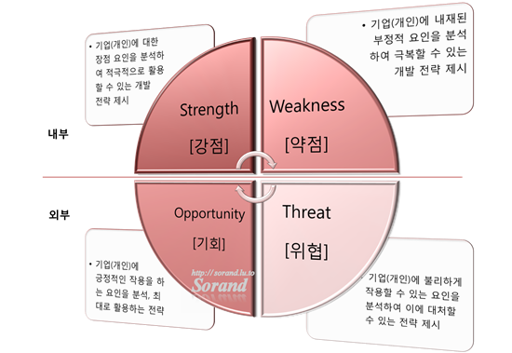

 | 1) 당사내부의 강점과 약점
 | 2) 당사외부 및 환경적 관점에서의 기회나 위협 요소를 파악
 | 3) SWOT를 분석
 | 4) 최선의 경영전략 결정
 | (1) SO 전략: 당사의 장점을 이용하여 기회를 살리는 전략
 | (2) WO 전략: 당사의 약점을 보완하여 기회를 살리는 전략
 | (3) ST 전략: 당사의 장점을 이용하여 위협을 회피하거나 최소화하는 전략
 | (4) WT 전략: 당사의 약점을 보완하면서 위협을 회피하거나 최소화하는 전략

 | 6.2다른 형태의 정리
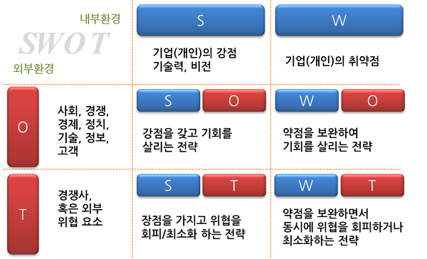

 | 6.3 SWOT 분석을 통한 전략 수립

 | 1) 당사에 대한 상황분석(SWOT)을 통하여 당사의 내부적 강점을 강화하고,
 | 외부환경의 기회를 활용할 수 있는 방향으로 전략을 수립 합니다.
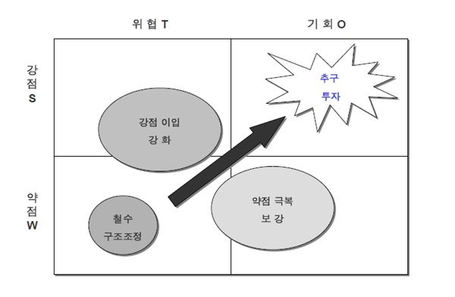

 | 6.4 SWOT 분석 사례(예시 1)
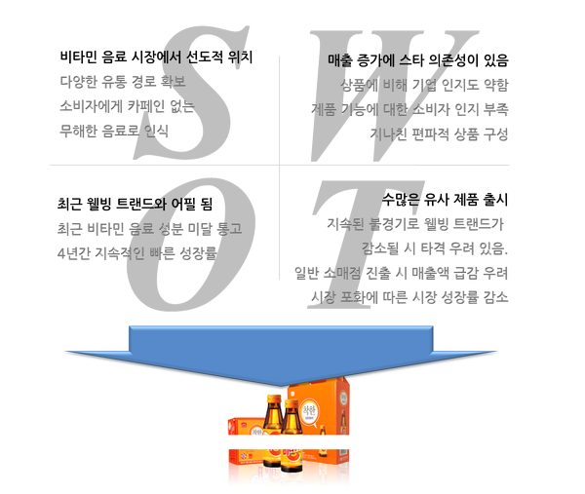

 | 6.5 SWOT분석 계량화 (5점척도 점수화)
 | 1) 다음 각 문항의 오른편 빈칸에 다음의 5점 척도를 이용하여, 자신이 생각하는
 | 소속 조직과 관련된 내용의 사실 정도에 해당되는 점수를 기입

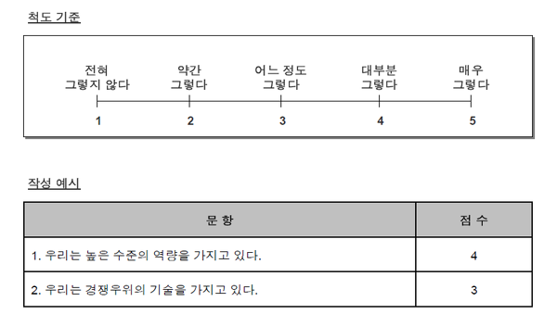

 | 6.5.1 SWOT분석 내부요인 계량화 (5점척도 점수화)
 | 1) 조직에 대한 상황분석(SWOT) 진단 –강점(Strengths)
 | 각 문항에 대해 자신이 생각하는 조직의 사실 정도를 5점 척도를 이용하여 점수를 기입하고,
 | 총점을 계산합니다.
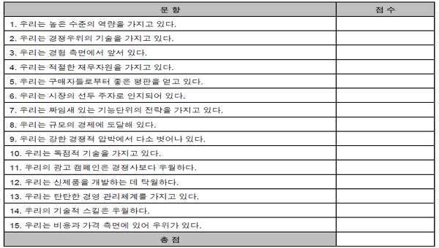

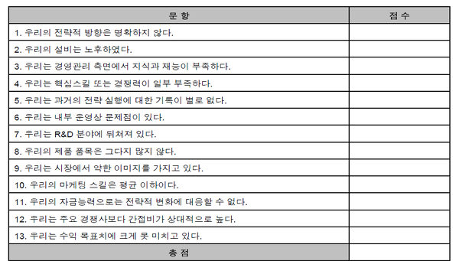
 | 2) 조직에 대한 상황분석(SWOT) 진단 –약점(Weakness)
 | 각 문항에 대해 자신이 생각하는 조직의 사실 정도를 5점 척도를 이용하여 점수를
 |  | 기입하고, 총점을 계산합니다.

 | 6.5.2 SWOT분석 외부환경 계량화 (5점척도 점수화)
 | 3) 조직에 대한 상황분석(SWOT) 진단 – 기회(Opportunities)
 | 각 문항에 대해 자신이 생각하는 조직의 사실정도를 5점 척도를 이용하여 점수를
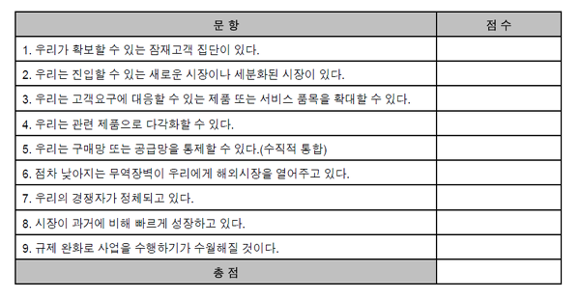
 | 기입하고, 총점을 계산합니다.

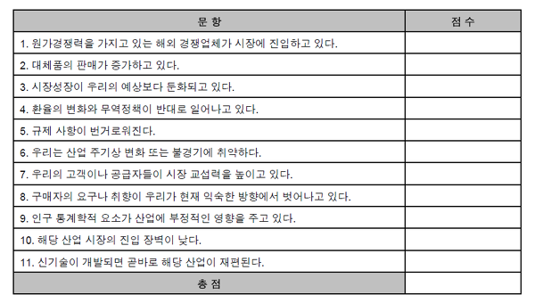
 | 4) 조직에 대한 상황분석(SWOT) 진단 – 위협(Threats)
 | 각 문항에 대해 자신이 생각하는 조직의 사실 정도를 5점 척도를 이용하여 점수를
 |  | 기입하고, 총점을 계산합니다.

 | 6.5.3 SWOT분석에 대한 전략적 기준 점수
 | ‘강점’과 ‘기회’의 총점을 합한 값과 ‘약점’과 ‘위협’의 총점을 합한 값을 아래 표에 기입해 주십시오.
 | 그리고 두 값의 차를 계산해 주십시오. 그 '값'이 바로 조직의 상황분석(SWOT)에

 | 대한 전략적 기준점수입니다.

 | 이제 이 전략적 기준점수를 사용하여 매년 조직의 상황분석(SWOT)을 실시한 후,
 | 조직이 얼마나 변화하였는지 또는 강점과 약점에 대한 개선은 얼마나 이루어졌는지,
 | 그리고 외부환경은 사업 성장에 어떠한 영향을 주었는지를 지속적으로 측정해보십시오."

 | 자기자신(개인)이나 당사(조직)의 현 상황에 대한 분석은 앞으로의 발전 과정에서
 | 가장 중요한 체크포인트(Check Point)입니다.

 | 7. 관련서식
 |  | .-SWOT 분석표

 | 8. 관련 프로세스
 | .- 경영관리 프로세스

